新项目
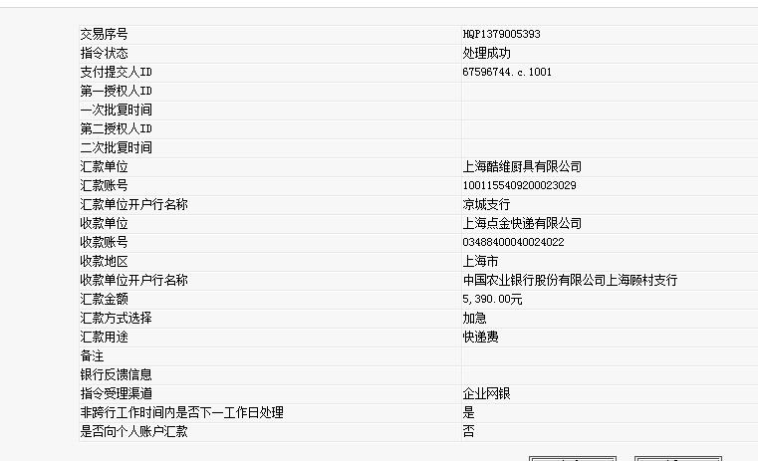
申通快递费
序号 | 月份 | 单据金额 | 产品破损金额 | 应结金额
1 | 8 | 2201 | 410（两票） | 1791.0
2 | 9 | 2330 | 0.0 | 2330.0
3 | 10 | 1179 | 0.0 | 1179.0
4 | 11 | 90 | 0.0 | 90.0

 |  | 已核对 | 总计 | 5390.0

